상품제안서
치간칫솔 이쑤시개 | 상품코드: S27417

 |  |  |  |  |  |  | 02-713-8555 | www.synergygift.co.kr
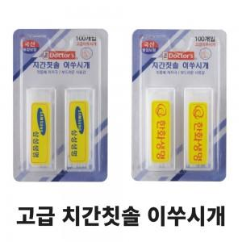

【상세/제작정보】 | 얇고 부드러운 치간칫솔 이쑤시개입니다.

【인쇄/포장옵션】 | 스티커 / 시판박스

【공급단가】 | 수량 | 200~ | 500~ | 1,000~ | 3,000~ | 5,000~
*VAT별도 | 이쑤시개 100개입(성형포장) | 1,050원 | 1,010원 | 970원 | 930원 | 910원

【상품 URL】 | https://www.synergygift.co.kr:443/src/goods_detail.php?gdno=27417

